Résultats
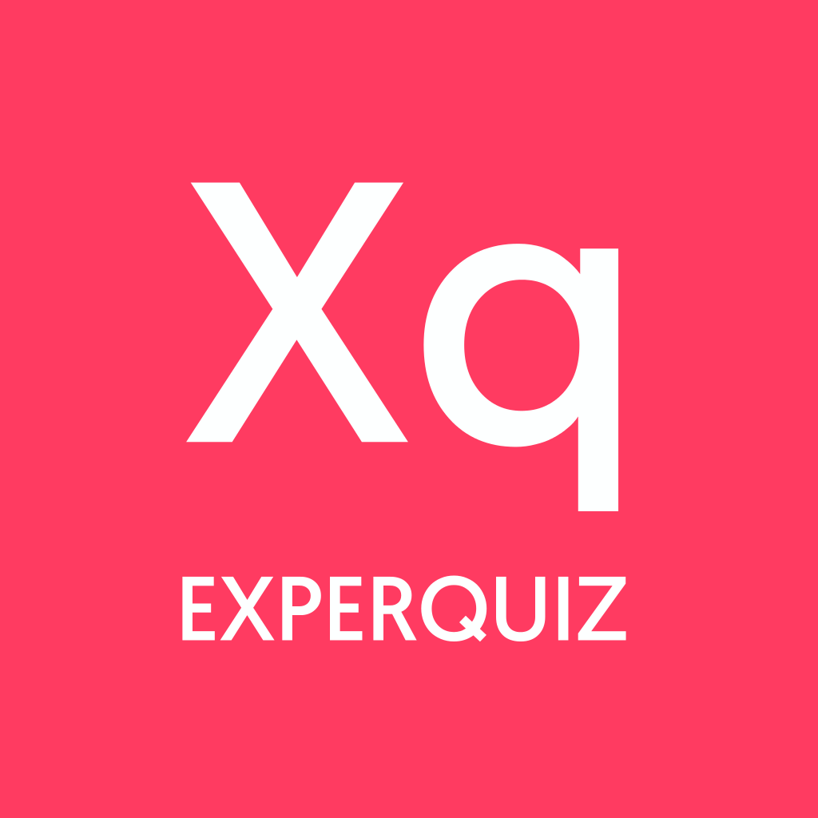 | Résultats des évaluations par utilisateur

 | Évaluations | 36

Utilisateurs
 | Base | Questionnaire | Nom | Prénom | Date de démarrage | Date de fin | Durée (min) | Score Total | Score | Succès % | Total/20 | Certification | Statut | Utilisateur id | Entreprise | Département | Fonction/Poste
 | Photovoltaique | Qu'est-ce qu'un semiconducteur ? | R | Alexandre | 16-12-2020 15:36 | 31-12-2020 15:36 | 142.83 | 70 | 70 | 100% | 20.0 | non | OK | 5.8303976382E+15
 | Photovoltaique | Qu'est-ce qu'un semiconducteur ? | R | Amandine | 17-12-2020 10:29 | 01-01-2021 10:29 | 28.7 | 70 | 70 | 100% | 20.0 | non | OK | 6.4229329034E+15
 | Photovoltaique | Qu'est-ce qu'un semiconducteur ? | Anne | Anne | 17-12-2020 22:50 | 01-01-2021 22:50 | 31.53 | 70 | 30 | 43% | 8.6 | non | OK | 6.5926999751E+15
 | Photovoltaique | Qu'est-ce qu'un semiconducteur ? | Anouk | Anouk | 15-12-2020 16:19 | 30-12-2020 16:19 | 29.13 | 70 | 30 | 43% | 8.6 | non | OK | 6.0534868903E+15
 | Photovoltaique | Qu'est-ce qu'un semiconducteur ? | Apolline | Apolline | 17-12-2020 21:02 | 01-01-2021 21:02 | 90.05 | 70 | 60 | 86% | 17.1 | non | OK | 5.3584648533E+15
 | Photovoltaique | Qu'est-ce qu'un semiconducteur ? | Arsène | Arsène | 17-12-2020 10:29 | 01-01-2021 10:29 | 28.87 | 70 | 62 | 89% | 17.7 | non | OK | 5.8350896215E+15
 | Photovoltaique | Qu'est-ce qu'un semiconducteur ? | B | Aurel | 16-12-2020 16:54 | 31-12-2020 16:54 | 60.08 | 70 | 70 | 100% | 20.0 | non | OK | 6.2821920596E+15
 | Photovoltaique | Qu'est-ce qu'un semiconducteur ? | Bénédicte | Bénédicte | 14-12-2020 13:59 | 29-12-2020 13:59 | 27.8 | 70 | 64 | 91% | 18.3 | non | OK | 5.2704034947E+15
 | Photovoltaique | Qu'est-ce qu'un semiconducteur ? | Charles | Charles | 16-12-2020 16:20 | 31-12-2020 16:20 | 22.75 | 70 | 40 | 57% | 11.4 | non | OK | 6.5609405374E+15
 | Photovoltaique | Qu'est-ce qu'un semiconducteur ? | Elise | Elise | 16-12-2020 16:24 | 31-12-2020 16:24 | 93.17 | 70 | 70 | 100% | 20.0 | non | OK | 4.8499272031E+15
 | Photovoltaique | Qu'est-ce qu'un semiconducteur ? | Emma-Louise | Emma-Louise | 15-12-2020 16:15 | 30-12-2020 16:15 | 40.98 | 70 | 30 | 43% | 8.6 | non | OK | 5.4284147375E+15
 | Photovoltaique | Qu'est-ce qu'un semiconducteur ? | Gaspard | Gaspard | 16-12-2020 16:58 | 31-12-2020 16:58 | 29.52 | 70 | 48 | 69% | 13.7 | non | OK | 5.8334538765E+15
 | Photovoltaique | Qu'est-ce qu'un semiconducteur ? | B | Guillaume | 17-12-2020 18:28 | 01-01-2021 18:28 | 19.43 | 70 | 70 | 100% | 20.0 | non | OK | 5.963314226E+15
 | Photovoltaique | Qu'est-ce qu'un semiconducteur ? | Henrique | Henrique | 15-12-2020 19:34 | 30-12-2020 19:34 | 9.2 | 70 | 20 | 29% | 5.7 | non | OK | 5.2078939367E+15
 | Photovoltaique | Qu'est-ce qu'un semiconducteur ? | W | Hubert | 14-12-2020 02:28 | 29-12-2020 02:28 | 44.93 | 70 | 25 | 36% | 7.1 | non | OK | 4.9317539134E+15
 | Photovoltaique | Qu'est-ce qu'un semiconducteur ? | Jeanne | Jeanne | 17-12-2020 19:16 | 01-01-2021 19:16 | 60.6 | 70 | 60 | 86% | 17.1 | non | OK | 4.8444114584E+15
 | Photovoltaique | Qu'est-ce qu'un semiconducteur ? | Julia | Julia | 16-12-2020 20:43 | 31-12-2020 20:43 | 62.75 | 70 | 25 | 36% | 7.1 | non | OK | 5.9215522457E+15
 | Photovoltaique | Qu'est-ce qu'un semiconducteur ? | Laura | Laura | 16-12-2020 15:16 | 31-12-2020 15:16 | 40.53 | 70 | 40 | 57% | 11.4 | non | OK | 5.0149983655E+15
 | Photovoltaique | Qu'est-ce qu'un semiconducteur ? | T | Marlon | 17-12-2020 22:41 | 01-01-2021 22:41 | 29.02 | 70 | 60 | 86% | 17.1 | non | OK | 5.2412169102E+15
 | Photovoltaique | Qu'est-ce qu'un semiconducteur ? | Max-Henri | Max-Henri | 16-12-2020 18:14 | 31-12-2020 18:14 | 8.27 | 70 | 30 | 43% | 8.6 | non | OK | 5.3979682177E+15
 | Photovoltaique | Qu'est-ce qu'un semiconducteur ? | B | Mélanie | 19-12-2020 21:35 | 03-01-2021 21:35 | 37.15 | 70 | 35 | 50% | 10.0 | non | OK | 5.5625262993E+15
 | Photovoltaique | Qu'est-ce qu'un semiconducteur ? | Ninon | Ninon | 16-12-2020 19:15 | 31-12-2020 19:15 | 26.27 | 70 | 35 | 50% | 10.0 | non | OK | 4.9924581695E+15
 | Photovoltaique | Qu'est-ce qu'un semiconducteur ? | G | Paul | 14-12-2020 13:59 | 29-12-2020 13:59 | 27.65 | 70 | 45 | 64% | 12.9 | non | OK | 5.4353181194E+15
 | Photovoltaique | Qu'est-ce qu'un semiconducteur ? | Pénélope | Pénélope | 16-12-2020 15:16 | 31-12-2020 15:16 | 40.18 | 70 | 40 | 57% | 11.4 | non | OK | 6.1032340264E+15
 | Photovoltaique | Qu'est-ce qu'un semiconducteur ? | I | Rachel | 16-12-2020 16:56 | 31-12-2020 16:56 | 20.6 | 70 | 55 | 79% | 15.7 | non | OK | 5.729285753E+15
 | Photovoltaique | Qu'est-ce qu'un semiconducteur ? | H | Sam | 17-12-2020 20:19 | 01-01-2021 20:19 | 19.13 | 70 | 60 | 86% | 17.1 | non | OK | 6.3712272685E+15
 | Photovoltaique | Qu'est-ce qu'un semiconducteur ? | Sara | Sara | 11-12-2020 14:22 | 26-12-2020 14:22 | 24.57 | 70 | 35 | 50% | 10.0 | non | OK | 6.5438563655E+15
 | Photovoltaique | Qu'est-ce qu'un semiconducteur ? | Serigne | Serigne | 17-12-2020 23:16 | 01-01-2021 23:16 | 29.13 | 70 | 58 | 83% | 16.6 | non | OK | 5.7952132661E+15
 | Photovoltaique | Qu'est-ce qu'un semiconducteur ? | Solal | Solal | 17-12-2020 10:29 | 01-01-2021 10:29 | 28.68 | 70 | 60 | 86% | 17.1 | non | OK | 5.5854470634E+15
 | Photovoltaique | Qu'est-ce qu'un semiconducteur ? | Thomas | Thomas | 17-12-2020 18:58 | 01-01-2021 18:58 | 23.4 | 70 | 60 | 86% | 17.1 | non | OK | 4.7109660863E+15
 | Photovoltaique | Qu'est-ce qu'un semiconducteur ? | Titouan | Titouan | 17-12-2020 10:29 | 01-01-2021 10:29 | 28.5 | 70 | 70 | 100% | 20.0 | non | OK | 6.510276667E+15

